使い方
<商品マスタ>
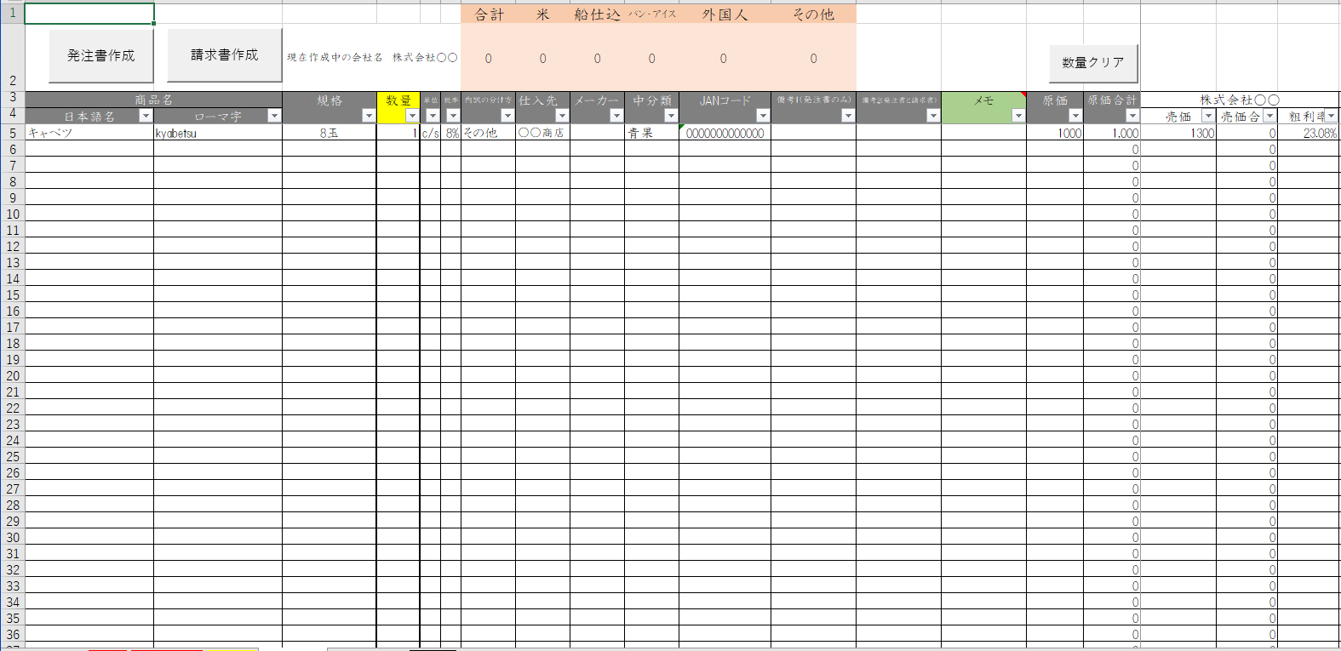

①
②
③
④
⑤
⑥
⑦
⑧
⑨
⑩
⑪
⑫
⑬
⑭

①：商品の日本語名を入力する列 | ⑤：商品の単位を入力する列 | ⑨：メーカーを入力する列 | ⑬：原価を入力する列
②：商品のローマ字を入力する列 | ⑥：商品の税率を入力する列 | ⑩：中分類を選択する列 | ⑭：取引先ごとに売価を入力する列
③：商品の規格を入力する列 | ⑦：請求書内訳を日本人か外国人か切り替える列 | ⑪：JANコードを入力する列
④：注文数を入力する列 | ⑧：仕入先を選択する列 | ⑫：備考を入力する列

注意事項
・商品マスタは2000アイテムまでしか登録できない。
・取引先は100隻までしか登録できない。

<仕入先マスタ>
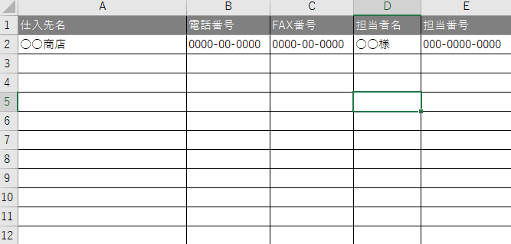
①
②
③
④
⑤
 |  | ①：仕入先名を入力する列
 |  | ②：電話番号を入力する列
 |  | ③：FAX番号を入力する列
 |  | ④：担当者名を入力する列
 |  | ⑤：担当者電話番号を入力する列

 |  | 注意事項
 |  | ・仕入先マスタは99社までしか登録できない。
 |  | ・入力されている内容が『商品マスタの仕入先』と『発注書』に反映される。

